発注書
第15回秩父市フットベースボール交流戦／第2回林家たい平カップ お弁当注文書
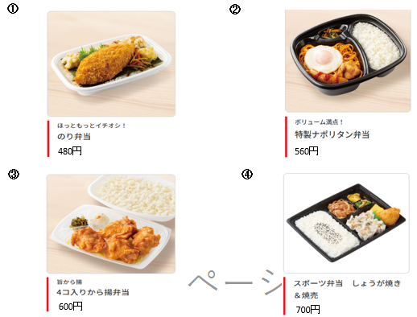

チーム名

下記の通り、発注いたします。 |  | 担当者：
 |  | TEL ：

合計金額 | 0円

番号 | 商品名 | 数量 | 単価 | 金額（税込み）
① | のり弁当 |  | 480 | 0
② | 特製ナポリタン弁当 |  | 560 | 0
③ | から揚げ弁当 |  | 600 | 0
④ | スポーツ弁当（しょうが焼き&焼売） |  | 700 | 0
 |  | 合計金額 |  | 0

《注文先》 | rshimada@ab.auone-net.jp
 | LINEでも可 | ※ご注文は３月２７日までにお願いします
 | 嶌田 英明（しまだひであき） | その後の変更（最終）は３月３１日までとさせて頂きます

